问题
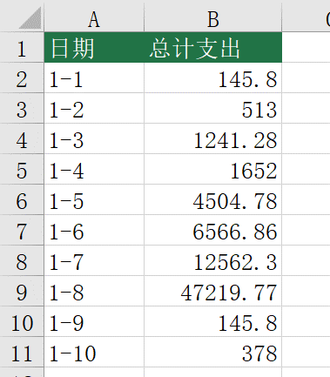
 |  | 课后小练习

任务：
 | 在总表中抓取日报表中的数据。
 | 利用总表中的日期，在日报表中引用每张表的总计金额（日报表E44单元格）
 | 计算结果见下图

